Sheet2
323440, IR = 0.95
Refresh | Last Update : 2017-09-04 10:36:16
0
Time Series (Sector)
Frequency | M | Ascending | 0
Period(From) | 20071228 | Korean | 0
Period(To) | CPD [20170904] |  | 0
 |  |  |  |  |  |  | 2008-12-30 | 2009-01-30 | 2009-02-27 | 2009-03-31 | 2009-04-30 | 2009-05-29 | 2009-06-30 | 2009-07-31 | 2009-08-31 | 2009-09-30 | 2009-10-30 | 2009-11-30 | 2009-12-30 | 2010-01-29 | 2010-02-26 | 2010-03-31 | 2010-04-30 | 2010-05-31 | 2010-06-30 | 2010-07-30 | 2010-08-31 | 2010-09-30 | 2010-10-29 | 2010-11-30 | 2010-12-30 | 2011-01-31 | 2011-02-28 | 2011-03-31 | 2011-04-29 | 2011-05-31 | 2011-06-30 | 2011-07-29 | 2011-08-31 | 2011-09-30 | 2011-10-31 | 2011-11-30 | 2011-12-29 | 2012-01-31 | 2012-02-29 | 2012-03-30 | 2012-04-30 | 2012-05-31 | 2012-06-29 | 2012-07-31 | 2012-08-31 | 2012-09-28 | 2012-10-31 | 2012-11-30 | 2012-12-28 | 2013-01-31 | 2013-02-28 | 2013-03-29 | 2013-04-30 | 2013-05-31 | 2013-06-28 | 2013-07-31 | 2013-08-30 | 2013-09-30 | 2013-10-31 | 2013-11-29 | 2013-12-30 | 2014-01-29 | 2014-02-28 | 2014-03-31 | 2014-04-30 | 2014-05-30 | 2014-06-30 | 2014-07-31 | 2014-08-29 | 2014-09-30 | 2014-10-31 | 2014-11-28 | 2014-12-30 | 2015-01-30 | 2015-02-27 | 2015-03-31 | 2015-04-30 | 2015-05-29 | 2015-06-30 | 2015-07-31 | 2015-08-31 | 2015-09-30 | 2015-10-30 | 2015-11-30 | 2015-12-30 | 2016-01-29 | 2016-02-29 | 2016-03-31 | 2016-04-29 | 2016-05-31 | 2016-06-30 | 2016-07-29 | 2016-08-31 | 2016-09-30 | 2016-10-31 | 2016-11-30 | 2016-12-29 | 2017-01-31 | 2017-02-28 | 2017-03-31 | 2017-04-28 | 2017-05-31 | 2017-06-30 | 2017-07-31 | 2017-08-31
Code | Name | Item Code | Unit | Base Date |  | 2007-12-28 | 2008-01-31 | 2008-02-29 | 2008-03-31 | 2008-04-30 | 2008-05-30 | 2008-06-30 | 2008-07-31 | 2008-08-29 | 2008-09-30 | 2008-10-31 | 2008-11-28 | 2008-12-30 | 2009-01-30 | 2009-02-27 | 2009-03-31 | 2009-04-30 | 2009-05-29 | 2009-06-30 | 2009-07-31 | 2009-08-31 | 2009-09-30 | 2009-10-30 | 2009-11-30 | 2009-12-30 | 2010-01-29 | 2010-02-26 | 2010-03-31 | 2010-04-30 | 2010-05-31 | 2010-06-30 | 2010-07-30 | 2010-08-31 | 2010-09-30 | 2010-10-29 | 2010-11-30 | 2010-12-30 | 2011-01-31 | 2011-02-28 | 2011-03-31 | 2011-04-29 | 2011-05-31 | 2011-06-30 | 2011-07-29 | 2011-08-31 | 2011-09-30 | 2011-10-31 | 2011-11-30 | 2011-12-29 | 2012-01-31 | 2012-02-29 | 2012-03-30 | 2012-04-30 | 2012-05-31 | 2012-06-29 | 2012-07-31 | 2012-08-31 | 2012-09-28 | 2012-10-31 | 2012-11-30 | 2012-12-28 | 2013-01-31 | 2013-02-28 | 2013-03-29 | 2013-04-30 | 2013-05-31 | 2013-06-28 | 2013-07-31 | 2013-08-30 | 2013-09-30 | 2013-10-31 | 2013-11-29 | 2013-12-30 | 2014-01-29 | 2014-02-28 | 2014-03-31 | 2014-04-30 | 2014-05-30 | 2014-06-30 | 2014-07-31 | 2014-08-29 | 2014-09-30 | 2014-10-31 | 2014-11-28 | 2014-12-30 | 2015-01-30 | 2015-02-27 | 2015-03-31 | 2015-04-30 | 2015-05-29 | 2015-06-30 | 2015-07-31 | 2015-08-31 | 2015-09-30 | 2015-10-30 | 2015-11-30 | 2015-12-30 | 2016-01-29 | 2016-02-29 | 2016-03-31 | 2016-04-29 | 2016-05-31 | 2016-06-30 | 2016-07-29 | 2016-08-31 | 2016-09-30 | 2016-10-31 | 2016-11-30 | 2016-12-29 | 2017-01-31 | 2017-02-28 | 2017-03-31 | 2017-04-28 | 2017-05-31 | 2017-06-30 | 2017-07-31 | 2017-08-31 | 2017-09-01
IKS001 | KOSPI | I100100 | P |  | 종가지수 | 1,897.13 | 1,624.68 | 1,711.62 | 1,703.99 | 1,825.47 | 1,852.02 | 1,674.92 | 1,594.67 | 1,474.24 | 1,448.06 | 1,113.06 | 1,076.07 | 1,124.47 | 1,162.11 | 1,063.03 | 1,206.26 | 1,369.36 | 1,395.89 | 1,390.07 | 1,557.29 | 1,591.85 | 1,673.14 | 1,580.69 | 1,555.60 | 1,682.77 | 1,602.43 | 1,594.58 | 1,692.85 | 1,741.56 | 1,641.25 | 1,698.29 | 1,759.33 | 1,742.75 | 1,872.81 | 1,882.95 | 1,904.63 | 2,051.00 | 2,069.73 | 1,939.30 | 2,106.70 | 2,192.36 | 2,142.47 | 2,100.69 | 2,133.21 | 1,880.11 | 1,769.65 | 1,909.03 | 1,847.51 | 1,825.74 | 1,955.79 | 2,030.25 | 2,014.04 | 1,981.99 | 1,843.47 | 1,854.01 | 1,882 | 1,905.12 | 1,996.21 | 1,912.06 | 1,932.90 | 1,997.05 | 1,961.94 | 2,026.49 | 2,004.89 | 1,963.95 | 2,001.05 | 1,863.32 | 1,914.03 | 1,926.36 | 1,996.96 | 2,030.09 | 2,044.87 | 2,011.34 | 1,941.15 | 1,979.99 | 1,985.61 | 1,961.79 | 1,994.96 | 2,002.21 | 2,076.12 | 2,068.54 | 2,020.09 | 1,964.43 | 1,980.78 | 1,915.59 | 1,949.26 | 1,985.80 | 2,041.03 | 2,127.17 | 2,114.80 | 2,074.20 | 2,030.16 | 1,941.49 | 1,962.81 | 2,029.47 | 1,991.97 | 1,961.31 | 1,912.06 | 1,916.66 | 1,995.85 | 1,994.15 | 1,983.40 | 1,970.35 | 2,016.19 | 2,034.65 | 2,043.63 | 2,008.19 | 1,983.48 | 2,026.46 | 2,067.57 | 2,091.64 | 2,160.23 | 2,205.44 | 2,347.38 | 2,391.79 | 2,402.71 | 2,363.19 | 2,357.69
 |  |  |  |  |  | 코스피 | 0.85638833396 | 1.0535120762 | 0.99554223484 | 1.0712914982 | 1.0145441996 | 0.90437468278 | 0.95208726387 | 0.92447967291 | 0.98224169742 | 0.76865599492 | 0.96676729017 | 1.0449784865 | 1.0334735475 | 0.91474128955 | 1.1347374956 | 1.1352113143 | 1.0193740141 | 0.99583061703 | 1.1202961002 | 1.0221923983 | 1.0510663693 | 0.94474461193 | 0.98412718496 | 1.0817498071 | 0.95225729006 | 0.99510119007 | 1.0616275132 | 1.0287739611 | 0.94240221411 | 1.0347539985 | 1.0359420358 | 0.99057595789 | 1.074629178 | 1.0054143239 | 1.011513848 | 1.0768495718 | 1.0091321307 | 0.93698211844 | 1.0863198061 | 1.040660749 | 0.97724370085 | 0.98049914351 | 1.0154806278 | 0.88135251569 | 0.94124811846 | 1.078761337 | 0.96777420994 | 0.98821657258 | 1.0712313911 | 1.0380715721 | 0.99201576161 | 0.98408671129 | 0.93011064637 | 1.0057174785 | 1.0150916122 | 1.0122901822 | 1.0478132611 | 0.9578451165 | 1.0108992396 | 1.0331884733 | 0.98241906813 | 1.0329011081 | 0.98934117612 | 0.97957992708 | 1.0188905013 | 0.93117113515 | 1.0272148638 | 1.0064419053 | 1.0366494321 | 1.0165902171 | 1.0072804654 | 0.98360286962 | 0.96510286675 | 1.0200087577 | 1.0028383982 | 0.98800368652 | 1.0169080279 | 1.0036341581 | 1.0369142098 | 0.99634895863 | 0.97657768281 | 0.97244677217 | 1.008323025 | 0.96708872262 | 1.0175768301 | 1.0187455752 | 1.0278124685 | 1.0422041812 | 0.99418476191 | 0.98080196709 | 0.97876771767 | 0.95632363952 | 1.0109812567 | 1.0339615144 | 0.98152226936 | 0.98460820193 | 0.9748892322 | 1.0024057822 | 1.0413166654 | 0.99914823258 | 0.994609232 | 0.99342038923 | 1.0232649022 | 1.0091558831 | 1.0044135355 | 0.98265830899 | 0.98769538739 | 1.0216689858 | 1.0202866082 | 1.0116416857 | 1.0327924499 | 1.0209283271 | 1.0643590395 | 1.018918965 | 1.0045656182 | 0.98355190597 | 0.99767263741
 |  |  |  |  |  | 코스피12누적 | 0.59272163742 | 0.7152854716 | 0.62106659188 | 0.70790321539 | 0.75014105956 | 0.75371216294 | 0.82993217587 | 0.97655941355 | 1.0797766985 | 1.1554355483 | 1.4201300918 | 1.4456308604 | 1.4965005736 | 1.3788970063 | 1.5000329248 | 1.4033873294 | 1.2718058071 | 1.1757731626 | 1.2217298409 | 1.1297381991 | 1.0947953639 | 1.1193384893 | 1.1912202899 | 1.224370018 | 1.2188237252 | 1.2916196027 | 1.2161823176 | 1.2444693859 | 1.2588483888 | 1.3053891851 | 1.2369442204 | 1.2125127179 | 1.0788179601 | 0.94491699639 | 1.0138506068 | 0.97000992319 | 0.89017064846 | 0.94494934122 | 1.0468983654 | 0.95601651873 | 0.90404404386 | 0.86044145309 | 0.88257191685 | 0.88223381664 | 1.0133024132 | 1.1280253157 | 1.0015871935 | 1.046218965 | 1.0938304468 | 1.0031445094 | 0.99814801133 | 0.99545689261 | 0.99089803682 | 1.0854801 | 1.0050215479 | 1.0170245325 | 1.011148904 | 1.000375712 | 1.0617292344 | 1.0579285012 | 1.0071555544 | 0.98940334567 | 0.97705392082 | 0.99038351231 | 0.99890017567 | 0.99695659779 | 1.0745389949 | 1.084685193 | 1.0738075957 | 1.0115826056 | 0.96765660636 | 0.96865815431 | 0.9523949208 | 1.0041779358 | 1.0029343583 | 1.0279108183 | 1.0843005622 | 1.0600713799 | 1.0359552694 | 0.9778625513 | 0.93857986793 | 0.97164482771 | 1.0331088407 | 1.0056492897 | 1.0238673203 | 0.98091583473 | 0.96518279786 | 0.97786411763 | 0.93746621098 | 0.93786646491 | 0.9499325041 | 0.99311876896 | 1.047983765 | 1.0411756614 | 0.98951450379 | 0.99573788762 | 1.0332175944 | 1.0813311298 | 1.0912942306 | 1.0823608989 | 1.1059549181 | 1.1835131592 | 1.2138909331 | 1.1917081227 | 1.1614724891
 |  |  |  |  |  | 25p | 0.90621741645 | 1.0449171137 | 0.9816200594 | 1.0201320059 | 1.0256223344 | 0.94952896349 | 0.93122109627 | 0.93277470029 | 0.98495750368 | 0.77045033029 | 1.0026969971 | 1.0043235732 | 0.98234798703 | 0.97474952134 | 1.0762761453 | 1.1385870777 | 1.0289474935 | 0.99631634253 | 1.0417269473 | 1.0267795156 | 0.99381674948 | 0.97049949046 | 0.9859001162 | 1.05876523 | 0.93888484039 | 1.011093373 | 1.054905026 | 1.0200189601 | 0.97877831495 | 1.0156191285 | 0.99222090096 | 0.98016007377 | 1.0611494761 | 1.0902994109 | 1.0612215111 | 1.0423906565 | 0.98943558768 | 0.95411476931 | 1.0679495549 | 1.0144623565 | 0.97648682002 | 1.0065910521 | 1.0572575096 | 0.89615500806 | 0.92789498397 | 1.0407391495 | 1.0234547742 | 0.99584814083 | 1.0149304199 | 1.0616323192 | 0.98098454928 | 0.98430841678 | 0.93847923277 | 1.0448692511 | 1.0233922284 | 1.0322140598 | 1.0910756682 | 1.0279318836 | 0.997516118 | 1.0160433832 | 1.003377312 | 1.054445604 | 1.0423762724 | 1.0664759563 | 1.0194447482 | 0.9103577075 | 1.0081426458 | 0.99776335939 | 1.0119566331 | 1.0191877585 | 1.0245665612 | 0.97795364063 | 1.0503405077 | 1.0802169394 | 1.0279649548 | 1.0040459767 | 1.021307296 | 0.98770485108 | 1.0642636285 | 1.0532783639 | 1.012043683 | 1.0078475146 | 0.97832607157 | 0.99488665106 | 1.0588082662 | 1.0640643864 | 1.0518315518 | 1.085655418 | 1.0242889669 | 0.9901513873 | 0.97675595153 | 0.94806019486 | 1.0189847004 | 1.0315040351 | 0.98311665476 | 0.99413117037 | 0.98423929914 | 1.0169559658 | 1.1374730783 | 0.98909256845 | 1.0053159878 | 0.99006201327 | 1.031677167 | 1.0069460188 | 1.0073031958 | 0.97166266789 | 1.0046627788 | 1.0062039216 | 1.0044277307 | 1.005899336 | 1.0360605481 | 1.0155517726 | 1.0255398456 | 1.0375455404 | 1.214425571 | 0.96493642541
 |  |  |  |  |  | 누적 | 0.61297788288 | 0.66447364442 | 0.6198533437 | 0.67962483144 | 0.75854109695 | 0.76100035483 | 0.79849811784 | 0.89325404039 | 0.98327597286 | 0.99212009406 | 1.2497263067 | 1.2287912645 | 1.2954007061 | 1.2380868096 | 1.2842492774 | 1.2587485315 | 1.1276672581 | 1.0726847246 | 1.0934670833 | 1.0415021877 | 0.9942142842 | 1.0615739444 | 1.1926162328 | 1.2837304509 | 1.2638766268 | 1.3319253429 | 1.2568667496 | 1.2724086555 | 1.2654771467 | 1.2625144385 | 1.2512916519 | 1.3333094418 | 1.2190375486 | 1.0659561655 | 1.017502442 | 0.98129157878 | 0.93747712357 | 0.96163313966 | 1.0699979218 | 0.98286611401 | 0.95365134288 | 0.91653257602 | 0.95138607114 | 0.92091198466 | 1.0607297732 | 1.2472709369 | 1.2319221048 | 1.2007000081 | 1.2250495316 | 1.2111046058 | 1.2029060386 | 1.2781859953 | 1.3848856806 | 1.5043640655 | 1.3106993248 | 1.2911685749 | 1.248075128 | 1.1575713227 | 1.1477244168 | 1.1788481787 | 1.1346551606 | 1.1877628317 | 1.2167925268 | 1.1999698266 | 1.1297253064 | 1.1317893392 | 1.227950081 | 1.2963072381 | 1.3684330599 | 1.3685507744 | 1.3533232569 | 1.2922453998 | 1.3146202895 | 1.3252186498 | 1.3054025704 | 1.3357105269 | 1.4442778559 | 1.4484943746 | 1.4520822824 | 1.3326867268 | 1.1995568134 | 1.207783874 | 1.2361333649 | 1.2421863567 | 1.2412430856 | 1.1538257338 | 1.1027433852 | 1.192530221 | 1.0864614681 | 1.0663368631 | 1.0662406124 | 1.1261933881 | 1.1961434038 | 1.1824309756 | 1.1138337779 | 1.138244717 | 1.1520675863 | 1.1756984631 | 1.1629159404 | 1.0592350268 | 1.087570611 | 1.1094491783 | 1.1626585323 | 1.3686086084 | 1.3115105216
 |  |  |  |  |  | 차이 | 2% | -5% | 0% | -3% | 1% | 1% | -3% | -8% | -10% | -16% | -17% | -22% | -20% | -14% | -22% | -14% | -14% | -10% | -13% | -9% | -10% | -6% | 0% | 6% | 5% | 4% | 4% | 3% | 1% | -4% | 1% | 12% | 14% | 12% | 0% | 1% | 5% | 2% | 2% | 3% | 5% | 6% | 7% | 4% | 5% | 12% | 23% | 15% | 13% | 21% | 20% | 28% | 39% | 42% | 31% | 27% | 24% | 16% | 9% | 12% | 13% | 20% | 24% | 21% | 13% | 13% | 15% | 21% | 29% | 36% | 39% | 32% | 36% | 32% | 30% | 31% | 36% | 39% | 42% | 35% | 26% | 24% | 20% | 24% | 22% | 17% | 14% | 21% | 15% | 13% | 12% | 13% | 15% | 14% | 12% | 14% | 12% | 9% | 7% | -2% | -2% | -7% | -5% | 18% | 15%
 |  |  |  |  |  |  | 24

323440, IR = 0.95
12/30/2008 | -0.044411519257
1/30/2009 | -0.018978899182
2/27/2009 | 0.009894735678
3/31/2009 | 0.018168074279
4/30/2009 | -0.0082815685278
5/29/2009 | -0.035637834416
6/30/2009 | -0.057622563298
7/31/2009 | -0.010291377787
8/31/2009 | -0.079678177587
9/30/2009 | -0.016010356273
10/30/2009 | -0.011435983067
11/30/2009 | 0.025690578089
12/30/2009 | 0.038865205019
1/29/2010 | 0.01997561476
2/26/2010 | 0.0058940384695
3/31/2010 | 0.039098130645
4/30/2010 | 0.07478981276
5/31/2010 | 0.14600976745
6/30/2010 | 0.17928840243
7/30/2010 | 0.075042957751
8/31/2010 | 0.11025946585
9/30/2010 | 0.20202861171
10/29/2010 | 0.19629755745
11/30/2010 | 0.1155736161
12/30/2010 | 0.1378047855
1/31/2011 | 0.10124281463
2/28/2011 | 0.095307729919
3/31/2011 | 0.13671691081
4/29/2011 | 0.080987246379
5/31/2011 | 0.051536473072
6/30/2011 | 0.2189200827
7/29/2011 | 0.27705293525
8/31/2011 | 0.21994013078
9/30/2011 | 0.18215316912
10/31/2011 | 0.19071292838
11/30/2011 | 0.29172405095
12/29/2011 | 0.27948526367
1/31/2012 | 0.35943463013
2/29/2012 | 0.30208073903
3/30/2012 | 0.25289060027
4/30/2012 | 0.27549397634
5/31/2012 | 0.27740716574
6/29/2012 | 0.14265956327
7/31/2012 | 0.15538043553
8/31/2012 | 0.22122944014
9/28/2012 | 0.20992007278
10/31/2012 | 0.25569529832
11/30/2012 | 0.16127059667
12/28/2012 | 0.19680700286
1/31/2013 | 0.17961053673
...
 |  |  |  |  |  | 0 | 1900-01-01 | 1900-01-02 | 1900-01-03 | 1900-01-04 | 1900-01-05 | 1900-01-06 | 1900-01-07 | 1900-01-08 | 1900-01-09 | 1900-01-10 | 1900-01-11 | 1900-01-12 | 1900-01-13 | 1900-01-14 | 1900-01-15 | 1900-01-16 | 1900-01-17 | 1900-01-18 | 1900-01-19 | 1900-01-20 | 1900-01-21 | 1900-01-22 | 1900-01-23 | 1900-01-24 | 1900-01-25 | 1900-01-26 | 1900-01-27 | 1900-01-28 | 1900-01-29 | 1900-01-30 | 1900-01-31 | 1900-02-01 | 1900-02-02 | 1900-02-03 | 1900-02-04 | 1900-02-05 | 1900-02-06 | 1900-02-07 | 1900-02-08 | 1900-02-09 | 1900-02-10 | 1900-02-11 | 1900-02-12 | 1900-02-13 | 1900-02-14 | 1900-02-15 | 1900-02-16 | 1900-02-17 | 1900-02-18 | 1900-02-19 | 1900-02-20 | 1900-02-21 | 1900-02-22 | 1900-02-23 | 1900-02-24 | 1900-02-25 | 1900-02-26 | 1900-02-27 | 1900-02-28 | 1900-02-28 | 1900-03-01 | 1900-03-02 | 1900-03-03 | 1900-03-04 | 1900-03-05 | 1900-03-06 | 1900-03-07 | 1900-03-08 | 1900-03-09 | 1900-03-10 | 1900-03-11 | 1900-03-12 | 1900-03-13 | 1900-03-14 | 1900-03-15 | 1900-03-16 | 1900-03-17 | 1900-03-18 | 1900-03-19 | 1900-03-20 | 1900-03-21 | 1900-03-22 | 1900-03-23 | 1900-03-24 | 1900-03-25 | 1900-03-26 | 1900-03-27 | 1900-03-28 | 1900-03-29 | 1900-03-30 | 1900-03-31 | 1900-04-01 | 1900-04-02 | 1900-04-03 | 1900-04-04 | 1900-04-05 | 1900-04-06 | 1900-04-07 | 1900-04-08 | 1900-04-09 | 1900-04-10 | 1900-04-11 | 1900-04-12 | 1900-04-13 | 1900-04-14 | 1900-04-15 | 1900-04-16 | 1900-04-17 | 1900-04-18 | 1900-04-19 | 1900-04-20 | 1900-04-21 | 1900-04-22 | 1900-04-23 | 1900-04-24 | 1900-04-25 | 1900-04-26 | 1900-04-27 | 1900-04-28 | 1900-04-29 | 1900-04-30 | 1900-05-01 | 1900-05-02 | 1900-05-03 | 1900-05-04 | 1900-05-05 | 1900-05-06 | 1900-05-07 | 1900-05-08 | 1900-05-09 | 1900-05-10 | 1900-05-11 | 1900-05-12 | 1900-05-13 | 1900-05-14 | 1900-05-15 | 1900-05-16 | 1900-05-17 | 1900-05-18 | 1900-05-19 | 1900-05-20 | 1900-05-21 | 1900-05-22 | 1900-05-23 | 1900-05-24 | 1900-05-25 | 1900-05-26 | 1900-05-27 | 1900-05-28 | 1900-05-29 | 1900-05-30 | 1900-05-31 | 1900-06-01 | 1900-06-02 | 1900-06-03 | 1900-06-04 | 1900-06-05 | 1900-06-06 | 1900-06-07 | 1900-06-08 | 1900-06-09 | 1900-06-10 | 1900-06-11 | 1900-06-12 | 1900-06-13 | 1900-06-14 | 1900-06-15 | 1900-06-16 | 1900-06-17 | 1900-06-18 | 1900-06-19 | 1900-06-20 | 1900-06-21 | 1900-06-22 | 1900-06-23 | 1900-06-24 | 1900-06-25 | 1900-06-26 | 1900-06-27 | 1900-06-28 | 1900-06-29 | 1900-06-30 | 1900-07-01 | 1900-07-02 | 1900-07-03 | 1900-07-04 | 1900-07-05 | 1900-07-06 | 1900-07-07 | 1900-07-08 | 1900-07-09 | 1900-07-10 | 1900-07-11 | 1900-07-12 | 1900-07-13 | 1900-07-14 | 1900-07-15
 |  |  |  |  | 0 | 0.94915216008 | 1.000961801 | 1.1276457947 | 1.0707000678 | 0.89833636292 | 1.0077701351 | 0.92603601492 | 1.0853546261 | 1.2125969202 | 1.0634042908 | 1.0730534879 | 1.1314927962 | 1.1406724998 | 0.92050450901 | 0.88143011978 | 0.93313532998 | 0.99413861456 | 1.0520931777 | 0.89478015765 | 1.0310067843 | 1.0726505863 | 0.86274575736 | 0.94392433338 | 1.0052881466 | 0.94264265627 | 1.1314130999 | 1.0862000675 | 1.0109071909 | 1.0604954369 | 1.0924652802 | 0.94440859705 | 1.1105031893 | 1.0495247248 | 1.0090995178 | 1.0113915843 | 1.0276346113 | 1.0335269606 | 1.0229649672 | 0.91009854646 | 0.97261571642 | 0.94553821768 | 1.0870163256 | 1.0709373238 | 1.0180583802 | 1.0813383347 | 1.0242012098 | 1.0612672584 | 1.1034705046 | 0.99457417442 | 0.94645225927 | 1.0319463281 | 1.0889041282 | 1.0707872269 | 0.98333537093 | 1.1210417768 | 1.0377923849 | 1.101738901 | 1.0269560237 | 0.99612913995 | 0.9589092745 | 1.0186509348 | 1.0750589214 | 0.9615798676 | 0.94761530118 | 0.96972700526 | 1.0133217518 | 1.0101417686 | 1.0021109081 | 1.1190689514 | 0.97158820875 | 0.93746540407 | 0.99544816429 | 1.0372395447 | 1.1327099165 | 1.2014992631 | 1.0642062938 | 1.1230123273 | 0.97485647073 | 1.0143568466 | 0.93898913895 | 0.983590688 | 1.0260111878 | 0.90621741645 | 1.0449171137 | 0.9816200594 | 1.0201320059 | 1.0256223344 | 0.94952896349 | 0.93122109627 | 0.93277470029 | 0.98495750368 | 0.77045033029 | 1.0026969971 | 1.0043235732 | 0.98234798703 | 0.97474952134 | 1.0762761453 | 1.1385870777 | 1.0289474935 | 0.99631634253 | 1.0417269473 | 1.0267795156 | 0.99381674948 | 0.97049949046 | 0.9859001162 | 1.05876523 | 0.93888484039 | 1.011093373 | 1.054905026 | 1.0200189601 | 0.97877831495 | 1.0156191285 | 0.99222090096 | 0.98016007377 | 1.0611494761 | 1.0902994109 | 1.0612215111 | 1.0423906565 | 0.98943558768 | 0.95411476931 | 1.0679495549 | 1.0144623565 | 0.97648682002 | 1.0065910521 | 1.0572575096 | 0.89615500806 | 0.92789498397 | 1.0407391495 | 1.0234547742 | 0.99584814083 | 1.0149304199 | 1.0616323192 | 0.98098454928 | 0.98430841678 | 0.93847923277 | 1.0448692511 | 1.0233922284 | 1.0322140598 | 1.0910756682 | 1.0279318836 | 0.997516118 | 1.0160433832 | 1.003377312 | 1.054445604 | 1.0423762724 | 1.0664759563 | 1.0194447482 | 0.9103577075 | 1.0081426458 | 0.99776335939 | 1.0119566331 | 1.0191877585 | 1.0245665612 | 0.97795364063 | 1.0503405077 | 1.0802169394 | 1.0279649548 | 1.0040459767 | 1.021307296 | 0.98770485108 | 1.0642636285 | 1.0532783639 | 1.012043683 | 1.0078475146 | 0.97832607157 | 0.99488665106 | 1.0588082662 | 1.0640643864 | 1.0518315518 | 1.085655418 | 1.0242889669 | 0.9901513873 | 0.97675595153 | 0.94806019486 | 1.0189847004 | 1.0315040351 | 0.98311665476 | 0.99413117037 | 0.98423929914 | 1.0169559658 | 1.1374730783 | 0.98909256845 | 1.0053159878 | 0.99006201327 | 1.031677167 | 1.0069460188 | 1.0073031958 | 0.97166266789 | 1.0046627788 | 1.0062039216 | 1.0044277307 | 1.005899336 | 1.0360605481 | 1.0155517726 | 1.0255398456 | 1.0375455404 | 1.214425571 | 0.96493642541

 |  |  |  |  |  | 2008-12-30 | 2009-01-30 | 2009-02-27 | 2009-03-31 | 2009-04-30 | 2009-05-29 | 2009-06-30 | 2009-07-31 | 2009-08-31 | 2009-09-30 | 2009-10-30 | 2009-11-30 | 2009-12-30 | 2010-01-29 | 2010-02-26 | 2010-03-31 | 2010-04-30 | 2010-05-31 | 2010-06-30 | 2010-07-30 | 2010-08-31 | 2010-09-30 | 2010-10-29 | 2010-11-30 | 2010-12-30 | 2011-01-31 | 2011-02-28 | 2011-03-31 | 2011-04-29 | 2011-05-31 | 2011-06-30 | 2011-07-29 | 2011-08-31 | 2011-09-30 | 2011-10-31 | 2011-11-30 | 2011-12-29 | 2012-01-31 | 2012-02-29 | 2012-03-30 | 2012-04-30 | 2012-05-31 | 2012-06-29 | 2012-07-31 | 2012-08-31 | 2012-09-28 | 2012-10-31 | 2012-11-30 | 2012-12-28 | 2013-01-31 | 2013-02-28 | 2013-03-29 | 2013-04-30 | 2013-05-31 | 2013-06-28 | 2013-07-31 | 2013-08-30 | 2013-09-30 | 2013-10-31 | 2013-11-29 | 2013-12-30 | 2014-01-29 | 2014-02-28 | 2014-03-31 | 2014-04-30 | 2014-05-30 | 2014-06-30 | 2014-07-31 | 2014-08-29 | 2014-09-30 | 2014-10-31 | 2014-11-28 | 2014-12-30 | 2015-01-30 | 2015-02-27 | 2015-03-31 | 2015-04-30 | 2015-05-29 | 2015-06-30 | 2015-07-31 | 2015-08-31 | 2015-09-30 | 2015-10-30 | 2015-11-30 | 2015-12-30 | 2016-01-29 | 2016-02-29 | 2016-03-31 | 2016-04-29 | 2016-05-31 | 2016-06-30 | 2016-07-29 | 2016-08-31 | 2016-09-30 | 2016-10-31 | 2016-11-30 | 2016-12-29 | 2017-01-31 | 2017-02-28 | 2017-03-31 | 2017-04-28 | 2017-05-31 | 2017-06-30 | 2017-07-31 | 2017-08-31
 |  |  |  | 323440 | 코스피 | 0.85638833396 | 1.0535120762 | 0.99554223484 | 1.0712914982 | 1.0145441996 | 0.90437468278 | 0.95208726387 | 0.92447967291 | 0.98224169742 | 0.76865599492 | 0.96676729017 | 1.0449784865 | 1.0334735475 | 0.91474128955 | 1.1347374956 | 1.1352113143 | 1.0193740141 | 0.99583061703 | 1.1202961002 | 1.0221923983 | 1.0510663693 | 0.94474461193 | 0.98412718496 | 1.0817498071 | 0.95225729006 | 0.99510119007 | 1.0616275132 | 1.0287739611 | 0.94240221411 | 1.0347539985 | 1.0359420358 | 0.99057595789 | 1.074629178 | 1.0054143239 | 1.011513848 | 1.0768495718 | 1.0091321307 | 0.93698211844 | 1.0863198061 | 1.040660749 | 0.97724370085 | 0.98049914351 | 1.0154806278 | 0.88135251569 | 0.94124811846 | 1.078761337 | 0.96777420994 | 0.98821657258 | 1.0712313911 | 1.0380715721 | 0.99201576161 | 0.98408671129 | 0.93011064637 | 1.0057174785 | 1.0150916122 | 1.0122901822 | 1.0478132611 | 0.9578451165 | 1.0108992396 | 1.0331884733 | 0.98241906813 | 1.0329011081 | 0.98934117612 | 0.97957992708 | 1.0188905013 | 0.93117113515 | 1.0272148638 | 1.0064419053 | 1.0366494321 | 1.0165902171 | 1.0072804654 | 0.98360286962 | 0.96510286675 | 1.0200087577 | 1.0028383982 | 0.98800368652 | 1.0169080279 | 1.0036341581 | 1.0369142098 | 0.99634895863 | 0.97657768281 | 0.97244677217 | 1.008323025 | 0.96708872262 | 1.0175768301 | 1.0187455752 | 1.0278124685 | 1.0422041812 | 0.99418476191 | 0.98080196709 | 0.97876771767 | 0.95632363952 | 1.0109812567 | 1.0339615144 | 0.98152226936 | 0.98460820193 | 0.9748892322 | 1.0024057822 | 1.0413166654 | 0.99914823258 | 0.994609232 | 0.99342038923 | 1.0232649022 | 1.0091558831 | 1.0044135355 | 0.98265830899 | 0.98769538739 | 1.0216689858 | 1.0202866082 | 1.0116416857 | 1.0327924499 | 1.0209283271 | 1.0643590395 | 1.018918965 | 1.0045656182 | 0.98355190597
 |  |  |  |  | 코스피12누적 | 0.59272163742 | 0.7152854716 | 0.62106659188 | 0.70790321539 | 0.75014105956 | 0.75371216294 | 0.82993217587 | 0.97655941355 | 1.0797766985 | 1.1554355483 | 1.4201300918 | 1.4456308604 | 1.4965005736 | 1.3788970063 | 1.5000329248 | 1.4033873294 | 1.2718058071 | 1.1757731626 | 1.2217298409 | 1.1297381991 | 1.0947953639 | 1.1193384893 | 1.1912202899 | 1.224370018 | 1.2188237252 | 1.2916196027 | 1.2161823176 | 1.2444693859 | 1.2588483888 | 1.3053891851 | 1.2369442204 | 1.2125127179 | 1.0788179601 | 0.94491699639 | 1.0138506068 | 0.97000992319 | 0.89017064846 | 0.94494934122 | 1.0468983654 | 0.95601651873 | 0.90404404386 | 0.86044145309 | 0.88257191685 | 0.88223381664 | 1.0133024132 | 1.1280253157 | 1.0015871935 | 1.046218965 | 1.0938304468 | 1.0031445094 | 0.99814801133 | 0.99545689261 | 0.99089803682 | 1.0854801 | 1.0050215479 | 1.0170245325 | 1.011148904 | 1.000375712 | 1.0617292344 | 1.0579285012 | 1.0071555544 | 0.98940334567 | 0.97705392082 | 0.99038351231 | 0.99890017567 | 0.99695659779 | 1.0745389949 | 1.084685193 | 1.0738075957 | 1.0115826056 | 0.96765660636 | 0.96865815431 | 0.9523949208 | 1.0041779358 | 1.0029343583 | 1.0279108183 | 1.0843005622 | 1.0600713799 | 1.0359552694 | 0.9778625513 | 0.93857986793 | 0.97164482771 | 1.0331088407 | 1.0056492897 | 1.0238673203 | 0.98091583473 | 0.96518279786 | 0.97786411763 | 0.93746621098 | 0.93786646491 | 0.9499325041 | 0.99311876896 | 1.047983765 | 1.0411756614 | 0.98951450379 | 0.99573788762 | 1.0332175944 | 1.0813311298 | 1.0912942306 | 1.0823608989 | 1.1059549181 | 1.1835131592 | 1.2138909331 | 1.1917081227 | 1.1614724891
 |  |  |  |  | 25p | 0.87784125137 | 1.0423393552 | 0.96706062678 | 1.0485005453 | 1.0324957519 | 0.92718661743 | 0.92853419072 | 0.93472510375 | 0.99765009186 | 0.73000707704 | 0.98151073971 | 1.0496846741 | 1.0181528185 | 0.93546588777 | 1.1529120174 | 1.1222831502 | 1.0017503218 | 0.98796465991 | 1.0742419278 | 1.0878601474 | 1.0035008605 | 0.95283320562 | 1.0025339288 | 1.1140889904 | 0.94830310225 | 1.0029299176 | 1.0689265111 | 1.0439401488 | 0.95563971318 | 1.0805360655 | 1.0281279062 | 0.97218840898 | 1.0547633663 | 1.0796486864 | 1.0222634623 | 1.046435783 | 1.0158350439 | 0.92434765368 | 1.0870623636 | 1.0874097111 | 0.94934746205 | 1.0042365315 | 1.1421948468 | 0.920868914 | 0.90616933283 | 1.1085169807 | 0.99210770476 | 1.0655230088 | 1.0523979685 | 1.0616660126 | 0.97247962114 | 0.99997194923 | 0.93211610738 | 1.0254925943 | 1.0091802125 | 1.0500640621 | 1.0461805641 | 0.99534678021 | 1.0661423233 | 1.0272097617 | 1.0061552736 | 1.0420306227 | 1.0411568737 | 1.0511906473 | 1.0317995301 | 0.88604010113 | 0.99320653273 | 0.99170978698 | 1.0235343252 | 1.0266950286 | 1.0010326848 | 0.95810071373 | 0.98560146817 | 1.0340262773 | 1.0375261963 | 1.0240862182 | 1.0682485083 | 0.97973255374 | 1.0455668935 | 1.0459661637 | 1.0184257502 | 0.98414152624 | 1.0006138074 | 0.99991740911 | 1.0714138416 | 1.0585913807 | 1.0645740308 | 1.102853189 | 1.0324004097 | 0.96838989709 | 0.99740072116 | 0.92539782048 | 1.0212818311 | 1.0304560749 | 0.97934276957 | 0.99448009118 | 1.0120928254 | 0.99151557691 | 1.0785115388 | 0.98906182218 | 1.0180362606 | 0.99764566263 | 1.0445881376 | 1.0009312392 | 0.99150424539 | 0.94543718221 | 1.0136860469 | 1.0514070274 | 1.0391189373 | 0.97135314991 | 1.0207319607 | 1.0456752066 | 1.0438080392 | 1.0091951644 | 0.99460324673 | 0.99406541921
 |  |  |  |  | 누적 | 0.57842086096 | 0.67087395234 | 0.6020876927 | 0.71779795107 | 0.76830913384 | 0.74543059441 | 0.79429434145 | 0.91893685025 | 1.0694853207 | 1.0757573707 | 1.4041197355 | 1.4341948774 | 1.5221911517 | 1.4177622113 | 1.5200085395 | 1.4092813679 | 1.3109039377 | 1.2505629754 | 1.3677396084 | 1.3090266015 | 1.1698383216 | 1.2295979552 | 1.3932489016 | 1.4206675754 | 1.3343973413 | 1.4294243882 | 1.3174251322 | 1.3397771159 | 1.3955652996 | 1.3863764315 | 1.2884806934 | 1.4314328006 | 1.3558708954 | 1.1648571272 | 1.1960037759 | 1.1607228516 | 1.1818946994 | 1.2244346049 | 1.4063329955 | 1.2580972578 | 1.1569346441 | 1.1359354294 | 1.1599790826 | 1.0248933799 | 1.1686828487 | 1.3492547559 | 1.2115072663 | 1.3019142633 | 1.2551010435 | 1.1999515122 | 1.1777585481 | 1.260932755 | 1.3255179007 | 1.4672729462 | 1.2677445716 | 1.247678239 | 1.1783421272 | 1.1528350415 | 1.1891433513 | 1.1165220023 | 1.0414041681 | 1.0201302959 | 1.0122941776 | 1.008764149 | 0.98275366603 | 1.0174700677 | 1.1250603065 | 1.1843718008 | 1.2491687036 | 1.2429339619 | 1.191417989 | 1.1909194457 | 1.2428976093 | 1.3511117275 | 1.3832097505 | 1.4192693975 | 1.5284316431 | 1.4771407985 | 1.4600394979 | 1.3927797993 | 1.2322343068 | 1.2356899941 | 1.2938426305 | 1.2663381374 | 1.2594520856 | 1.1897199479 | 1.1143354103 | 1.1289243992 | 1.0124430292 | 0.99835655415 | 1.0285176343 | 1.077177204 | 1.1650992575 | 1.131128377 | 1.0378034072 | 1.0741967633 | 1.135686914 | 1.1660133829 | 1.1423025504 | 1.0811054681 | 1.142987383 | 1.1719223226 | 1.185489383 | 1.1287621857 | 1.121019518
323740, IR = 0.98
 |  |  |  |  | 차이 | -0.014300776464 | -0.044411519257 | -0.018978899182 | 0.009894735678 | 0.018168074279 | -0.0082815685278 | -0.035637834416 | -0.057622563298 | -0.010291377787 | -0.079678177587 | -0.016010356273 | -0.011435983067 | 0.025690578089 | 0.038865205019 | 0.01997561476 | 0.0058940384695 | 0.039098130645 | 0.07478981276 | 0.14600976745 | 0.17928840243 | 0.075042957751 | 0.11025946585 | 0.20202861171 | 0.19629755745 | 0.1155736161 | 0.1378047855 | 0.10124281463 | 0.095307729919 | 0.13671691081 | 0.080987246379 | 0.051536473072 | 0.2189200827 | 0.27705293525 | 0.21994013078 | 0.18215316912 | 0.19071292838 | 0.29172405095 | 0.27948526367 | 0.35943463013 | 0.30208073903 | 0.25289060027 | 0.27549397634 | 0.27740716574 | 0.14265956327 | 0.15538043553 | 0.22122944014 | 0.20992007278 | 0.25569529832 | 0.16127059667 | 0.19680700286 | 0.17961053673 | 0.26547586238 | 0.33461986392 | 0.38179284622 | 0.2627230237 | 0.23065370645 | 0.16719322322 | 0.15245932949 | 0.12741411685 | 0.05859350113 | 0.034248613608 | 0.030726950279 | 0.035240256785 | 0.018380636683 | -0.016146509632 | 0.020513469898 | 0.050521311602 | 0.099686607763 | 0.17536110789 | 0.23135135639 | 0.22376138263 | 0.22226129136 | 0.2905026885 | 0.34693379176 | 0.38027539228 | 0.39135857914 | 0.44413108083 | 0.41706941861 | 0.42408422847 | 0.414917248 | 0.29365443884 | 0.26404516637 | 0.26073378974 | 0.26068884776 | 0.2355847654 | 0.20880411321 | 0.14915261246 | 0.15106028159 | 0.074976818193 | 0.060490089235 | 0.078585130178 | 0.084058434996 | 0.11711549247 | 0.089952715594 | 0.048288903411 | 0.078458875715 | 0.1024693196 | 0.084682253075 | 0.051008319825 | -0.0012554307841 | 0.03703246484 | -0.011590836629 | -0.028401550099 | -0.062945937095 | -0.040452971128
 |  |  |  |  |  | 16
 |  |  |  | 323740 | 코스피 | 0.85638833396 | 1.0535120762 | 0.99554223484 | 1.0712914982 | 1.0145441996 | 0.90437468278 | 0.95208726387 | 0.92447967291 | 0.98224169742 | 0.76865599492 | 0.96676729017 | 1.0449784865 | 1.0334735475 | 0.91474128955 | 1.1347374956 | 1.1352113143 | 1.0193740141 | 0.99583061703 | 1.1202961002 | 1.0221923983 | 1.0510663693 | 0.94474461193 | 0.98412718496 | 1.0817498071 | 0.95225729006 | 0.99510119007 | 1.0616275132 | 1.0287739611 | 0.94240221411 | 1.0347539985 | 1.0359420358 | 0.99057595789 | 1.074629178 | 1.0054143239 | 1.011513848 | 1.0768495718 | 1.0091321307 | 0.93698211844 | 1.0863198061 | 1.040660749 | 0.97724370085 | 0.98049914351 | 1.0154806278 | 0.88135251569 | 0.94124811846 | 1.078761337 | 0.96777420994 | 0.98821657258 | 1.0712313911 | 1.0380715721 | 0.99201576161 | 0.98408671129 | 0.93011064637 | 1.0057174785 | 1.0150916122 | 1.0122901822 | 1.0478132611 | 0.9578451165 | 1.0108992396 | 1.0331884733 | 0.98241906813 | 1.0329011081 | 0.98934117612 | 0.97957992708 | 1.0188905013 | 0.93117113515 | 1.0272148638 | 1.0064419053 | 1.0366494321 | 1.0165902171 | 1.0072804654 | 0.98360286962 | 0.96510286675 | 1.0200087577 | 1.0028383982 | 0.98800368652 | 1.0169080279 | 1.0036341581 | 1.0369142098 | 0.99634895863 | 0.97657768281 | 0.97244677217 | 1.008323025 | 0.96708872262 | 1.0175768301 | 1.0187455752 | 1.0278124685 | 1.0422041812 | 0.99418476191 | 0.98080196709 | 0.97876771767 | 0.95632363952 | 1.0109812567 | 1.0339615144 | 0.98152226936 | 0.98460820193 | 0.9748892322 | 1.0024057822 | 1.0413166654 | 0.99914823258 | 0.994609232 | 0.99342038923 | 1.0232649022 | 1.0091558831 | 1.0044135355 | 0.98265830899 | 0.98769538739 | 1.0216689858 | 1.0202866082 | 1.0116416857 | 1.0327924499 | 1.0209283271 | 1.0643590395 | 1.018918965 | 1.0045656182 | 0.98355190597
 |  |  |  |  | 코스피12누적 | 0.59272163742 | 0.7152854716 | 0.62106659188 | 0.70790321539 | 0.75014105956 | 0.75371216294 | 0.82993217587 | 0.97655941355 | 1.0797766985 | 1.1554355483 | 1.4201300918 | 1.4456308604 | 1.4965005736 | 1.3788970063 | 1.5000329248 | 1.4033873294 | 1.2718058071 | 1.1757731626 | 1.2217298409 | 1.1297381991 | 1.0947953639 | 1.1193384893 | 1.1912202899 | 1.224370018 | 1.2188237252 | 1.2916196027 | 1.2161823176 | 1.2444693859 | 1.2588483888 | 1.3053891851 | 1.2369442204 | 1.2125127179 | 1.0788179601 | 0.94491699639 | 1.0138506068 | 0.97000992319 | 0.89017064846 | 0.94494934122 | 1.0468983654 | 0.95601651873 | 0.90404404386 | 0.86044145309 | 0.88257191685 | 0.88223381664 | 1.0133024132 | 1.1280253157 | 1.0015871935 | 1.046218965 | 1.0938304468 | 1.0031445094 | 0.99814801133 | 0.99545689261 | 0.99089803682 | 1.0854801 | 1.0050215479 | 1.0170245325 | 1.011148904 | 1.000375712 | 1.0617292344 | 1.0579285012 | 1.0071555544 | 0.98940334567 | 0.97705392082 | 0.99038351231 | 0.99890017567 | 0.99695659779 | 1.0745389949 | 1.084685193 | 1.0738075957 | 1.0115826056 | 0.96765660636 | 0.96865815431 | 0.9523949208 | 1.0041779358 | 1.0029343583 | 1.0279108183 | 1.0843005622 | 1.0600713799 | 1.0359552694 | 0.9778625513 | 0.93857986793 | 0.97164482771 | 1.0331088407 | 1.0056492897 | 1.0238673203 | 0.98091583473 | 0.96518279786 | 0.97786411763 | 0.93746621098 | 0.93786646491 | 0.9499325041 | 0.99311876896 | 1.047983765 | 1.0411756614 | 0.98951450379 | 0.99573788762 | 1.0332175944 | 1.0813311298 | 1.0912942306 | 1.0823608989 | 1.1059549181 | 1.1835131592 | 1.2138909331 | 1.1917081227 | 1.1614724891
 |  |  |  |  | 25p | 0.89251151066 | 1.065733986 | 0.94556706222 | 1.0399891828 | 1.0376053409 | 0.92328539685 | 0.9326171397 | 0.89622573935 | 0.98491258887 | 0.70691770325 | 0.97998894888 | 1.0671273994 | 1.0106540477 | 0.93254742724 | 1.1983685816 | 1.2226554948 | 1.0082074097 | 0.99613167173 | 1.1529822799 | 1.021853394 | 1.0112181529 | 0.94960684936 | 1.0119527388 | 1.1088473355 | 0.94168416333 | 0.99821298672 | 1.0717927686 | 1.0500999112 | 0.92672206862 | 1.0623513332 | 1.0080968575 | 0.96382073038 | 1.0685917242 | 1.098053492 | 1.0086118809 | 1.0748942949 | 1.0001654765 | 0.93233941006 | 1.0742260837 | 1.0711843766 | 0.94598073097 | 1.0169367871 | 1.1411957861 | 0.91366889162 | 0.88877579306 | 1.0908385526 | 0.96258077477 | 1.0955825624 | 1.0640001308 | 1.0714478193 | 0.9864707396 | 0.96634742288 | 0.9252371527 | 1.0024620882 | 0.98312008555 | 1.0486991186 | 1.0390992167 | 0.98224016697 | 1.0514458081 | 1.0392632031 | 1.02536823 | 1.025277977 | 1.0340932229 | 1.0533004641 | 1.0018871448 | 0.87143564748 | 1.005875453 | 0.96759863681 | 1.0261407335 | 1.009114536 | 1.0086165774 | 0.9512146513 | 1.0063826142 | 1.0388091147 | 1.022765413 | 1.0315998817 | 1.064357964 | 0.9895486146 | 1.0580689683 | 1.0629137789 | 1.0186336995 | 0.98160818285 | 0.99556894498 | 1.0015292048 | 1.0603096552 | 1.0800358358 | 1.0868451366 | 1.1227097964 | 1.0881734092 | 0.98279723078 | 0.99435698117 | 0.94195663852 | 1.036217631 | 1.0348682597 | 0.96780866655 | 0.99914428272 | 1.0027973399 | 0.99776639309 | 1.0574853024 | 1.0007898479 | 0.99802428724 | 1.0126876407 | 1.0215317678 | 0.98749074169 | 0.99869756815 | 0.94147425084 | 1.0035248683 | 1.0452015437 | 1.0560737883 | 0.98126317374 | 1.0182007626 | 1.0571675802 | 1.061780428 | 1.0161337932 | 1.0039995439 | 1.0102740977
 |  |  |  |  | 누적 | 0.54535181772 | 0.61754051954 | 0.54036544795 | 0.68483453083 | 0.8051205878 | 0.78230952593 | 0.84403294857 | 1.0434668117 | 1.1897338541 | 1.2215098924 | 1.6408616662 | 1.6943807979 | 1.7606235526 | 1.6404736327 | 1.7559879924 | 1.5705144985 | 1.3488649438 | 1.2398469789 | 1.322268058 | 1.1561099397 | 1.0904526354 | 1.1523217403 | 1.3324576499 | 1.328058678 | 1.2873933594 | 1.3673442145 | 1.2771111129 | 1.2800105668 | 1.3057113009 | 1.3328459229 | 1.2758679809 | 1.4443207045 | 1.3691663352 | 1.1387715887 | 1.1312891045 | 1.0796592458 | 1.1004392234 | 1.1706737587 | 1.345342514 | 1.2354392106 | 1.114526615 | 1.0900871425 | 1.0745712487 | 0.92572421912 | 1.0625360911 | 1.2422485273 | 1.1185765281 | 1.2218430207 | 1.1590331344 | 1.1169507589 | 1.0688201458 | 1.1204180974 | 1.2212345934 | 1.3224060841 | 1.1495614803 | 1.1761693121 | 1.0852110036 | 1.0716774658 | 1.1009988646 | 1.0561511568 | 0.96667182229 | 0.94877302327 | 0.96129448447 | 0.95076413684 | 0.93117605513 | 0.98923781515 | 1.1233174961 | 1.18160492 | 1.2980011576 | 1.2885052489 | 1.2533832888 | 1.2371693133 | 1.302609455 | 1.3724098197 | 1.4268759927 | 1.5162746153 | 1.6501905389 | 1.6871142276 | 1.6756035696 | 1.574706524 | 1.3955085477 | 1.4195981952 | 1.4966227252 | 1.4548911467 | 1.4514266426 | 1.3726997289 | 1.2681372339 | 1.2338800085 | 1.0998876022 | 1.0087680245 | 1.0394482999 | 1.0678553874 | 1.1194754253 | 1.0789407084 | 0.98156928251 | 1.0177933087 | 1.0647102284 | 1.1212759744 | 1.1027298863 | 1.0617645547 | 1.1215771897 | 1.1932261807 | 1.1972867016 | 1.1767380519 | 1.203887716
 |  |  |  |  | 차이 | -0.047369819705 | -0.097744952058 | -0.080701143935 | -0.023068684568 | 0.054979528239 | 0.028597362995 | 0.014100772707 | 0.066907398176 | 0.10995715565 | 0.066074344157 | 0.22073157434 | 0.24874993744 | 0.264122979 | 0.26157662643 | 0.25595506766 | 0.16712716903 | 0.077059136755 | 0.064073816297 | 0.10053821704 | 0.026371740645 | -0.0043427284706 | 0.032983251017 | 0.14123736003 | 0.10368866001 | 0.068569634196 | 0.075724611814 | 0.06092879525 | 0.035541180896 | 0.046862912082 | 0.027456737844 | 0.03892376055 | 0.23180798661 | 0.29034837512 | 0.19385459232 | 0.11743849773 | 0.10964932261 | 0.2102685749 | 0.22572441747 | 0.29844414863 | 0.27942269183 | 0.21048257111 | 0.22964568937 | 0.19199933187 | 0.043490402478 | 0.049233677969 | 0.11422321156 | 0.11698933456 | 0.17562405571 | 0.06520268759 | 0.1138062495 | 0.070672134504 | 0.12496120483 | 0.23033655657 | 0.23692598405 | 0.14453993245 | 0.15914477956 | 0.074062099634 | 0.071301753795 | 0.039269630209 | -0.0017773443851 | -0.040483732151 | -0.040630322397 | -0.01575943635 | -0.039619375472 | -0.06772412054 | -0.0077187826313 | 0.048778501144 | 0.096919726935 | 0.22419356191 | 0.27692264331 | 0.28572668244 | 0.268511159 | 0.35021453424 | 0.36823188399 | 0.42394163445 | 0.48836379694 | 0.56588997662 | 0.62704284776 | 0.63964830019 | 0.59684397267 | 0.4569286798 | 0.44795336747 | 0.46351388444 | 0.44924185703 | 0.42755932237 | 0.3917838942 | 0.30295443603 | 0.25601589084 | 0.16242139126 | 0.070901559584 | 0.089515795817 | 0.074736618469 | 0.071491660287 | 0.037765046974 | -0.0079452212743 | 0.022055421098 | 0.031492634056 | 0.039944844589 | 0.011435655753 | -0.020596344127 | 0.015622271575 | 0.0097130214631 | -0.01660423145 | -0.014970070875 | 0.042415226846
 |  |  |  |  |  | 16
333738, IR = 0.97
 |  |  |  | 333738 | 코스피 | 0.85638833396 | 1.0535120762 | 0.99554223484 | 1.0712914982 | 1.0145441996 | 0.90437468278 | 0.95208726387 | 0.92447967291 | 0.98224169742 | 0.76865599492 | 0.96676729017 | 1.0449784865 | 1.0334735475 | 0.91474128955 | 1.1347374956 | 1.1352113143 | 1.0193740141 | 0.99583061703 | 1.1202961002 | 1.0221923983 | 1.0510663693 | 0.94474461193 | 0.98412718496 | 1.0817498071 | 0.95225729006 | 0.99510119007 | 1.0616275132 | 1.0287739611 | 0.94240221411 | 1.0347539985 | 1.0359420358 | 0.99057595789 | 1.074629178 | 1.0054143239 | 1.011513848 | 1.0768495718 | 1.0091321307 | 0.93698211844 | 1.0863198061 | 1.040660749 | 0.97724370085 | 0.98049914351 | 1.0154806278 | 0.88135251569 | 0.94124811846 | 1.078761337 | 0.96777420994 | 0.98821657258 | 1.0712313911 | 1.0380715721 | 0.99201576161 | 0.98408671129 | 0.93011064637 | 1.0057174785 | 1.0150916122 | 1.0122901822 | 1.0478132611 | 0.9578451165 | 1.0108992396 | 1.0331884733 | 0.98241906813 | 1.0329011081 | 0.98934117612 | 0.97957992708 | 1.0188905013 | 0.93117113515 | 1.0272148638 | 1.0064419053 | 1.0366494321 | 1.0165902171 | 1.0072804654 | 0.98360286962 | 0.96510286675 | 1.0200087577 | 1.0028383982 | 0.98800368652 | 1.0169080279 | 1.0036341581 | 1.0369142098 | 0.99634895863 | 0.97657768281 | 0.97244677217 | 1.008323025 | 0.96708872262 | 1.0175768301 | 1.0187455752 | 1.0278124685 | 1.0422041812 | 0.99418476191 | 0.98080196709 | 0.97876771767 | 0.95632363952 | 1.0109812567 | 1.0339615144 | 0.98152226936 | 0.98460820193 | 0.9748892322 | 1.0024057822 | 1.0413166654 | 0.99914823258 | 0.994609232 | 0.99342038923 | 1.0232649022 | 1.0091558831 | 1.0044135355 | 0.98265830899 | 0.98769538739 | 1.0216689858 | 1.0202866082 | 1.0116416857 | 1.0327924499 | 1.0209283271 | 1.0643590395 | 1.018918965 | 1.0045656182 | 0.98355190597
 |  |  |  |  | 코스피12누적 | 0.59272163742 | 0.7152854716 | 0.62106659188 | 0.70790321539 | 0.75014105956 | 0.75371216294 | 0.82993217587 | 0.97655941355 | 1.0797766985 | 1.1554355483 | 1.4201300918 | 1.4456308604 | 1.4965005736 | 1.3788970063 | 1.5000329248 | 1.4033873294 | 1.2718058071 | 1.1757731626 | 1.2217298409 | 1.1297381991 | 1.0947953639 | 1.1193384893 | 1.1912202899 | 1.224370018 | 1.2188237252 | 1.2916196027 | 1.2161823176 | 1.2444693859 | 1.2588483888 | 1.3053891851 | 1.2369442204 | 1.2125127179 | 1.0788179601 | 0.94491699639 | 1.0138506068 | 0.97000992319 | 0.89017064846 | 0.94494934122 | 1.0468983654 | 0.95601651873 | 0.90404404386 | 0.86044145309 | 0.88257191685 | 0.88223381664 | 1.0133024132 | 1.1280253157 | 1.0015871935 | 1.046218965 | 1.0938304468 | 1.0031445094 | 0.99814801133 | 0.99545689261 | 0.99089803682 | 1.0854801 | 1.0050215479 | 1.0170245325 | 1.011148904 | 1.000375712 | 1.0617292344 | 1.0579285012 | 1.0071555544 | 0.98940334567 | 0.97705392082 | 0.99038351231 | 0.99890017567 | 0.99695659779 | 1.0745389949 | 1.084685193 | 1.0738075957 | 1.0115826056 | 0.96765660636 | 0.96865815431 | 0.9523949208 | 1.0041779358 | 1.0029343583 | 1.0279108183 | 1.0843005622 | 1.0600713799 | 1.0359552694 | 0.9778625513 | 0.93857986793 | 0.97164482771 | 1.0331088407 | 1.0056492897 | 1.0238673203 | 0.98091583473 | 0.96518279786 | 0.97786411763 | 0.93746621098 | 0.93786646491 | 0.9499325041 | 0.99311876896 | 1.047983765 | 1.0411756614 | 0.98951450379 | 0.99573788762 | 1.0332175944 | 1.0813311298 | 1.0912942306 | 1.0823608989 | 1.1059549181 | 1.1835131592 | 1.2138909331 | 1.1917081227 | 1.1614724891
 |  |  |  |  | 25p | 0.8512287638 | 1.0542086022 | 0.97572157324 | 1.0456545386 | 1.0425432042 | 0.93019693711 | 0.96226944681 | 0.90978213732 | 0.9867198504 | 0.70572184941 | 0.99092993611 | 1.0466507281 | 1.0107633975 | 0.92732213413 | 1.1875739383 | 1.1250654296 | 1.020091582 | 1.0000867702 | 1.1540415475 | 1.012091847 | 0.99549543483 | 0.94030142012 | 0.98285599694 | 1.1076530393 | 0.94233410959 | 0.98957188367 | 1.0707712156 | 1.078356364 | 0.93209245282 | 1.0805135385 | 1.0231945533 | 0.95638210616 | 1.0902433191 | 1.0738120521 | 1.0111599361 | 1.0503358376 | 1.0020317388 | 0.9497343733 | 1.0663010287 | 1.1126749944 | 0.96631923859 | 1.0330875768 | 1.1012372658 | 0.91537066077 | 0.92077675654 | 1.0578018925 | 0.97138234393 | 1.039888474 | 1.0423021056 | 1.0457522163 | 0.97771717679 | 0.9886937207 | 0.9246181538 | 1.00977285 | 0.99974684528 | 1.0822796478 | 1.0535866618 | 1.054494933 | 1.0556683427 | 1.0388367739 | 1.0299340276 | 1.0533205109 | 1.0240730309 | 1.0722491285 | 0.98992997401 | 0.88844535668 | 1.0029486013 | 0.97235388162 | 1.0392518027 | 1.0288472847 | 1.0171752053 | 0.96777103807 | 0.9911508937 | 1.0347662369 | 1.0258449935 | 1.0256917995 | 1.0539713409 | 0.99554052123 | 1.0491799576 | 1.0661476037 | 1.0285576549 | 1.0241510552 | 0.98031897379 | 1.031642833 | 1.0767739151 | 1.0502830989 | 1.0719381987 | 1.1583597758 | 1.087388979 | 1.0120247567 | 0.99962531015 | 0.94486327829 | 1.0337015797 | 1.0178768023 | 0.95975979082 | 0.99390919923 | 0.96936466902 | 1.0154085844 | 1.0554741453 | 1.0049996114 | 0.98455789017 | 0.97562074809 | 1.0368298075 | 0.98721840834 | 0.99835203809 | 0.95007325925 | 1.0151260406 | 1.0245781626 | 1.0599291921 | 0.99370296897 | 1.0253582474 | 1.0468423698 | 1.0423849755 | 1.0244748024 | 1.0250498571 | 1.0042061554
 |  |  |  |  | 누적 | 0.56138681297 | 0.66660017438 | 0.58636696289 | 0.71368117964 | 0.76788078024 | 0.75134413302 | 0.80779595948 | 0.96878281055 | 1.0777274512 | 1.0873124294 | 1.4487314264 | 1.4369273936 | 1.5206763366 | 1.417725637 | 1.5128954411 | 1.3640960266 | 1.3074631863 | 1.194673684 | 1.2907490911 | 1.1444019866 | 1.0814093459 | 1.1843342252 | 1.3524943572 | 1.391443011 | 1.3194406629 | 1.4030282978 | 1.346546141 | 1.3409246666 | 1.3835995184 | 1.4344058136 | 1.3714467921 | 1.47605195 | 1.4127560941 | 1.1931584 | 1.1753688283 | 1.1291314921 | 1.1179003726 | 1.1628273507 | 1.280388826 | 1.1740194508 | 1.0432027905 | 0.99818382956 | 0.97565681075 | 0.88573992988 | 1.0472460397 | 1.1982974714 | 1.1945512868 | 1.2982014601 | 1.296888513 | 1.281499483 | 1.2907739224 | 1.3519725277 | 1.4662289588 | 1.5697982882 | 1.3811819163 | 1.3856052436 | 1.2448710828 | 1.2279336516 | 1.1980675901 | 1.1543821081 | 1.075412037 | 1.0349163859 | 1.0166863012 | 1.0184454825 | 0.97422432139 | 1.0372496452 | 1.1622820072 | 1.2158579068 | 1.3331401441 | 1.3194218155 | 1.3133992428 | 1.2658096571 | 1.3493516641 | 1.465918745 | 1.4879009648 | 1.5547552409 | 1.7558548613 | 1.8115266998 | 1.8415220964 | 1.7545437115 | 1.554947849 | 1.5627243064 | 1.5531505941 | 1.5205780253 | 1.4649609721 | 1.3188296893 | 1.27503812 | 1.2554546256 | 1.0892396622 | 0.98623355986 | 0.95075729823 | 0.98614300426 | 1.0303485694 | 0.9951136908 | 0.92882646055 | 0.98240824044 | 1.0127223198 | 1.1073376042 | 1.0836668922 | 1.0527465692 | 1.0965772531 | 1.1609836908 | 1.2191197651 | 1.2052687258 | 1.2260086148
 |  |  |  |  | 차이 | -0.031334824455 | -0.048685297219 | -0.034699628994 | 0.005777964249 | 0.017739720676 | -0.0023680299114 | -0.022136216381 | -0.007776603001 | -0.0020492472577 | -0.068123118824 | 0.028601334533 | -0.0087034668374 | 0.024175762953 | 0.038828630701 | 0.012862516327 | -0.039291302798 | 0.035657379228 | 0.018900521372 | 0.069019250116 | 0.01466378752 | -0.013386017996 | 0.064995735928 | 0.16127406732 | 0.16707299304 | 0.10061693777 | 0.11140869511 | 0.13036382336 | 0.096455280684 | 0.12475112961 | 0.12901662853 | 0.13450257172 | 0.26353923209 | 0.33393813402 | 0.24824140357 | 0.16151822152 | 0.1591215689 | 0.22772972413 | 0.21787800949 | 0.2334904606 | 0.21800293208 | 0.13915874659 | 0.13774237647 | 0.093084893906 | 0.0035061132402 | 0.033943626531 | 0.07027215566 | 0.19296409332 | 0.25198249515 | 0.20305806613 | 0.27835497366 | 0.29262591107 | 0.35651563512 | 0.47533092196 | 0.48431818816 | 0.37616036845 | 0.36858071107 | 0.23372217878 | 0.22755793958 | 0.13633835566 | 0.096453606926 | 0.068256482601 | 0.045513040281 | 0.039632380393 | 0.028061970196 | -0.02467585428 | 0.040293047451 | 0.087743012303 | 0.13117271382 | 0.25933254839 | 0.30783920996 | 0.34574263647 | 0.29715150282 | 0.39695674329 | 0.4617408092 | 0.48496660653 | 0.52684442255 | 0.67155429907 | 0.75145531993 | 0.80556682696 | 0.77668116015 | 0.61636798109 | 0.59107947872 | 0.52004175335 | 0.51492873558 | 0.44109365186 | 0.33791385456 | 0.30985532209 | 0.27759050798 | 0.15177345121 | 0.048367094948 | 0.00082479413539 | -0.0069757646993 | -0.017635195648 | -0.046061970628 | -0.060688043236 | -0.01332964718 | -0.020495274586 | 0.026006474435 | -0.0076273383839 | -0.029614329618 | -0.0093776649938 | -0.022529468439 | 0.0052288320198 | 0.01356060309 | 0.064536125712
333740, IR = 0.95
 |  |  |  |  |  | 22
 |  |  |  | 333740 | 코스피 | 0.85638833396 | 1900-01-01 01:17:03 | 0.99554223484 | 1.0712914982 | 1.0145441996 | 0.90437468278 | 0.95208726387 | 0.92447967291 | 0.98224169742 | 0.76865599492 | 0.96676729017 | 1.0449784865 | 1.0334735475 | 0.91474128955 | 1.1347374956 | 1.1352113143 | 1.0193740141 | 0.99583061703 | 1.1202961002 | 1.0221923983 | 1.0510663693 | 0.94474461193 | 0.98412718496 | 1.0817498071 | 0.95225729006 | 0.99510119007 | 1.0616275132 | 1.0287739611 | 0.94240221411 | 1.0347539985 | 1.0359420358 | 0.99057595789 | 1.074629178 | 1.0054143239 | 1.011513848 | 1.0768495718 | 1.0091321307 | 0.93698211844 | 1.0863198061 | 1.040660749 | 0.97724370085 | 0.98049914351 | 1.0154806278 | 0.88135251569 | 0.94124811846 | 1.078761337 | 0.96777420994 | 0.98821657258 | 1.0712313911 | 1.0380715721 | 0.99201576161 | 0.98408671129 | 0.93011064637 | 1.0057174785 | 1.0150916122 | 1.0122901822 | 1.0478132611 | 0.9578451165 | 1.0108992396 | 1.0331884733 | 0.98241906813 | 1.0329011081 | 0.98934117612 | 0.97957992708 | 1.0188905013 | 0.93117113515 | 1.0272148638 | 1.0064419053 | 1.0366494321 | 1.0165902171 | 1.0072804654 | 0.98360286962 | 0.96510286675 | 1.0200087577 | 1.0028383982 | 0.98800368652 | 1.0169080279 | 1.0036341581 | 1.0369142098 | 0.99634895863 | 0.97657768281 | 0.97244677217 | 1.008323025 | 0.96708872262 | 1.0175768301 | 1.0187455752 | 1.0278124685 | 1.0422041812 | 0.99418476191 | 0.98080196709 | 0.97876771767 | 0.95632363952 | 1.0109812567 | 1.0339615144 | 0.98152226936 | 0.98460820193 | 0.9748892322 | 1.0024057822 | 1.0413166654 | 0.99914823258 | 0.994609232 | 0.99342038923 | 1.0232649022 | 1.0091558831 | 1.0044135355 | 0.98265830899 | 0.98769538739 | 1.0216689858 | 1.0202866082 | 1.0116416857 | 1.0327924499 | 1.0209283271 | 1.0643590395 | 1.018918965 | 1.0045656182 | 0.98355190597
 |  |  |  |  | 코스피12누적 | 0.59272163742 | 0.7152854716 | 0.62106659188 | 0.70790321539 | 0.75014105956 | 0.75371216294 | 0.82993217587 | 0.97655941355 | 1.0797766985 | 1.1554355483 | 1.4201300918 | 1.4456308604 | 1.4965005736 | 1.3788970063 | 1.5000329248 | 1.4033873294 | 1.2718058071 | 1.1757731626 | 1.2217298409 | 1.1297381991 | 1.0947953639 | 1.1193384893 | 1.1912202899 | 1.224370018 | 1.2188237252 | 1.2916196027 | 1.2161823176 | 1.2444693859 | 1.2588483888 | 1.3053891851 | 1.2369442204 | 1.2125127179 | 1.0788179601 | 0.94491699639 | 1.0138506068 | 0.97000992319 | 0.89017064846 | 0.94494934122 | 1.0468983654 | 0.95601651873 | 0.90404404386 | 0.86044145309 | 0.88257191685 | 0.88223381664 | 1.0133024132 | 1.1280253157 | 1.0015871935 | 1.046218965 | 1.0938304468 | 1.0031445094 | 0.99814801133 | 0.99545689261 | 0.99089803682 | 1.0854801 | 1.0050215479 | 1.0170245325 | 1.011148904 | 1.000375712 | 1.0617292344 | 1.0579285012 | 1.0071555544 | 0.98940334567 | 0.97705392082 | 0.99038351231 | 0.99890017567 | 0.99695659779 | 1.0745389949 | 1.084685193 | 1.0738075957 | 1.0115826056 | 0.96765660636 | 0.96865815431 | 0.9523949208 | 1.0041779358 | 1.0029343583 | 1.0279108183 | 1.0843005622 | 1.0600713799 | 1.0359552694 | 0.9778625513 | 0.93857986793 | 0.97164482771 | 1.0331088407 | 1.0056492897 | 1.0238673203 | 0.98091583473 | 0.96518279786 | 0.97786411763 | 0.93746621098 | 0.93786646491 | 0.9499325041 | 0.99311876896 | 1.047983765 | 1.0411756614 | 0.98951450379 | 0.99573788762 | 1.0332175944 | 1.0813311298 | 1.0912942306 | 1.0823608989 | 1.1059549181 | 1.1835131592 | 1.2138909331 | 1.1917081227 | 1.1614724891
 |  |  |  |  | 25p | 0.89087029524 | 1900-01-01 01:25:52 | 0.95426472895 | 1.0532871202 | 1.0263031961 | 0.92408531381 | 0.95646244496 | 0.91764266993 | 0.97269413132 | 0.71464499558 | 0.98333326159 | 1.0605811103 | 1.0045885541 | 0.94185130474 | 1.1887856476 | 1.1402911623 | 1.0091001363 | 1.0127846179 | 1.1325063763 | 0.998684295 | 1.0073392443 | 0.9340746737 | 1.0070632339 | 1.0913002788 | 0.9539690686 | 0.98708838267 | 1.0832145616 | 1.0908632965 | 0.93189738003 | 1.0582051255 | 1.0244982974 | 0.97161505749 | 1.082779957 | 1.0691961781 | 1.0061386481 | 1.0512631338 | 1.0251623032 | 0.94128878641 | 1.0901906473 | 1.1013316011 | 0.95821478858 | 1.0135910599 | 1.1269198895 | 0.90854497257 | 0.91796850526 | 1.0799619216 | 0.98441629546 | 1.0365009086 | 1.0211790783 | 1.0709797985 | 0.99322712563 | 0.98136954223 | 0.93038645859 | 1.0199954507 | 0.99776146685 | 1.0684936393 | 1.0339906164 | 0.98377789519 | 1.045987057 | 1.0289608955 | 1.0172442375 | 1.0317782219 | 1.0273619728 | 1.0562154471 | 0.99881492316 | 0.88062583162 | 1.0105619943 | 0.96890962846 | 1.0353001807 | 1.0324783612 | 1.0267449004 | 0.93945211046 | 1.0024180621 | 1.0381200294 | 1.0205269229 | 1.0371492223 | 1.0652141063 | 0.99785749372 | 1.0551509538 | 1.0425833282 | 1.0235087262 | 1.0107427356 | 0.97627110628 | 1.0007316153 | 1.0726493364 | 1.06552416 | 1.0866693636 | 1.1095532734 | 1.0794176257 | 0.96802029889 | 0.97720394925 | 0.95619997084 | 1.0381056498 | 1.0329263426 | 0.97301503308 | 0.99045368184 | 0.97061358726 | 1.0188190525 | 1.0659308148 | 1.0047281649 | 0.97372097507 | 0.98277327258 | 1.0350588702 | 0.98319488228 | 0.99060095347 | 0.9394308534 | 1.0245949719 | 1.0325801655 | 1.0595234665 | 0.99041804122 | 1.0250009131 | 1.0438293913 | 1.0495896319 | 1.0157882662 | 1.0283179206 | 1.004528253
 |  |  |  |  | 누적 | 0.57256591778 | 0.6456530996 | 0.57388748819 | 0.71492656975 | 0.77398121898 | 0.76100762092 | 0.83405374057 | 0.98756745165 | 1.0747844848 | 1.1130658198 | 1.4548294592 | 1.4899376612 | 1.5330929141 | 1.455843005 | 1.5257670824 | 1.3902700832 | 1.3300064545 | 1.2282522673 | 1.2833358857 | 1.1609430706 | 1.1294758252 | 1.214063477 | 1.3896876407 | 1.388411767 | 1.3374743263 | 1.4372879645 | 1.3705997027 | 1.3794265976 | 1.3926640563 | 1.4319938255 | 1.3716207797 | 1.5087450525 | 1.4108084491 | 1.1960673218 | 1.2081105318 | 1.1820276424 | 1.1654291738 | 1.1609009478 | 1.3208501803 | 1.2033713838 | 1.0722946867 | 1.0411532654 | 1.0477318085 | 0.92764928174 | 1.0909612479 | 1.2288479253 | 1.1194037505 | 1.1894173633 | 1.1807649613 | 1.176215199 | 1.1331616415 | 1.1721057042 | 1.2614984439 | 1.3542796756 | 1.1692342988 | 1.1842346933 | 1.0738635725 | 1.0752236365 | 1.1284509883 | 1.1076918111 | 1.0113342638 | 0.9965942254 | 1.0027197751 | 0.99604867008 | 0.97806854309 | 1.0430885491 | 1.1819477557 | 1.2340987578 | 1.32793684 | 1.3128124277 | 1.2851752388 | 1.2219972572 | 1.3017068943 | 1.3929069009 | 1.42967664 | 1.5223369121 | 1.6286122264 | 1.6503280723 | 1.6009811861 | 1.4827121485 | 1.3598618689 | 1.3792557435 | 1.4095274104 | 1.4048263347 | 1.390398179 | 1.2581365768 | 1.2029886916 | 1.1800302458 | 1.0685468214 | 0.96391464066 | 0.97860504266 | 1.0365429148 | 1.065806024 | 1.0170337323 | 0.92497676519 | 0.97401017511 | 1.0154372751 | 1.1084530815 | 1.0775533958 | 1.036177207 | 1.0765023426 | 1.1603793349 | 1.1993607738 | 1.1915497876 | 1.2174040448
 |  |  |  |  | 차이 | -0.020155719636 | -0.069632372 | -0.047179103696 | 0.0070233543595 | 0.023840159418 | 0.007295457989 | 0.0041215647076 | 0.011008038101 | -0.0049922137165 | -0.042369728438 | 0.034699367393 | 0.044306800783 | 0.036592340542 | 0.076945998717 | 0.025734157599 | -0.013117246236 | 0.058200647407 | 0.052479104646 | 0.061606044769 | 0.031204871516 | 0.03468046135 | 0.094724987684 | 0.19846735083 | 0.16404174904 | 0.11865060116 | 0.14566836181 | 0.15441738515 | 0.13495721166 | 0.13381566747 | 0.12660464047 | 0.13467655938 | 0.29623233462 | 0.33199048897 | 0.2511503254 | 0.19425992499 | 0.21201771924 | 0.27525852531 | 0.2159516066 | 0.27395181487 | 0.2473548651 | 0.16825064281 | 0.18071181232 | 0.16515989162 | 0.045415465096 | 0.07765883474 | 0.10082260957 | 0.11781655699 | 0.14319839836 | 0.086934514465 | 0.1730706896 | 0.13501363017 | 0.17664881154 | 0.27060040707 | 0.26879957555 | 0.16421275087 | 0.16721016077 | 0.062714668501 | 0.074847924489 | 0.066721753899 | 0.04976330993 | 0.0041787093924 | 0.0071908797274 | 0.025665854302 | 0.0056651577672 | -0.020831632573 | 0.04613195131 | 0.10740876083 | 0.14941356481 | 0.25412924436 | 0.3012298221 | 0.3175186324 | 0.25333910287 | 0.34931197347 | 0.38872896517 | 0.42674228172 | 0.49442609375 | 0.54431166414 | 0.59025669243 | 0.56502591665 | 0.50484959721 | 0.42128200093 | 0.40761091576 | 0.37641856969 | 0.399177045 | 0.36653085873 | 0.27722074205 | 0.23780589375 | 0.20216612821 | 0.13108061039 | 0.026048175745 | 0.028672538558 | 0.043424145797 | 0.017822258939 | -0.024141929105 | -0.064537738599 | -0.021727712513 | -0.017780319287 | 0.027121951686 | -0.013740834827 | -0.046183691861 | -0.029452575529 | -0.023133824281 | -0.014530159238 | -0.00015833517127 | 0.055931555666
 |  |  |  |  |  | 17

IR1이상
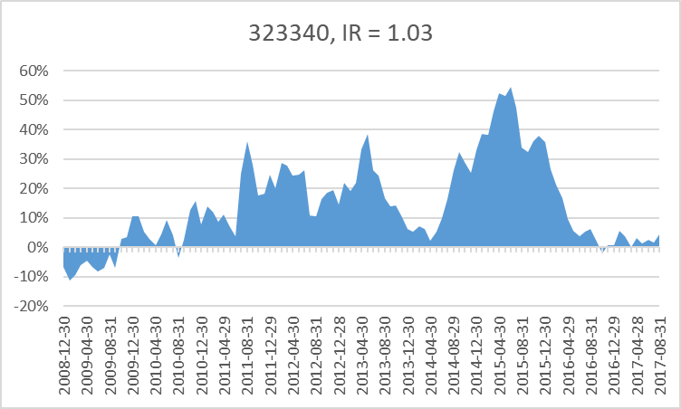
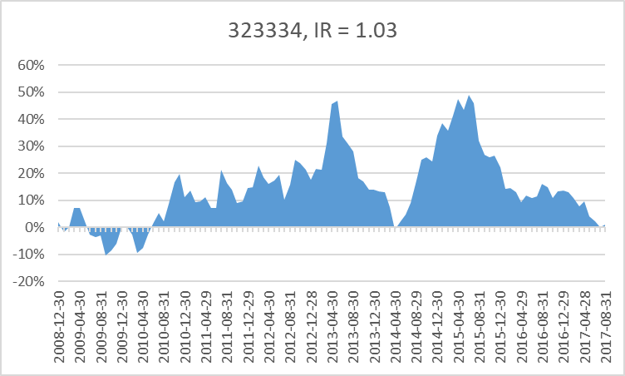
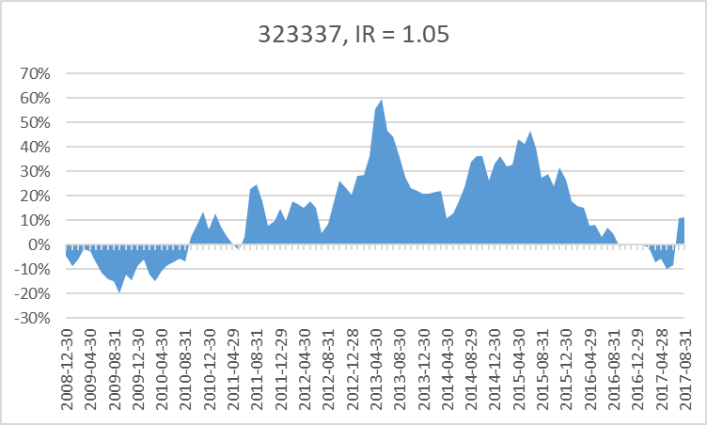
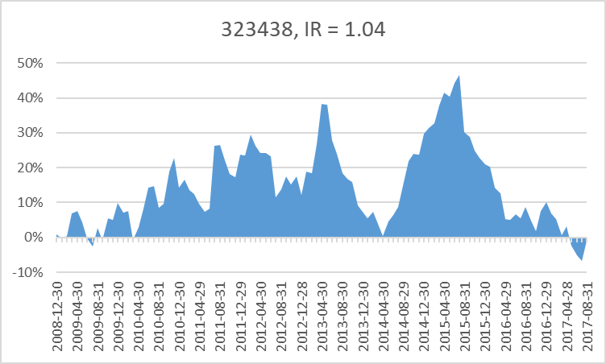
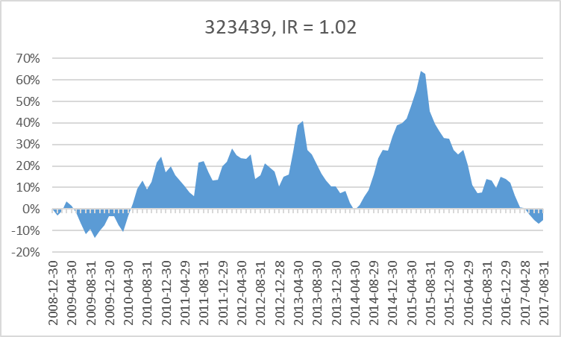
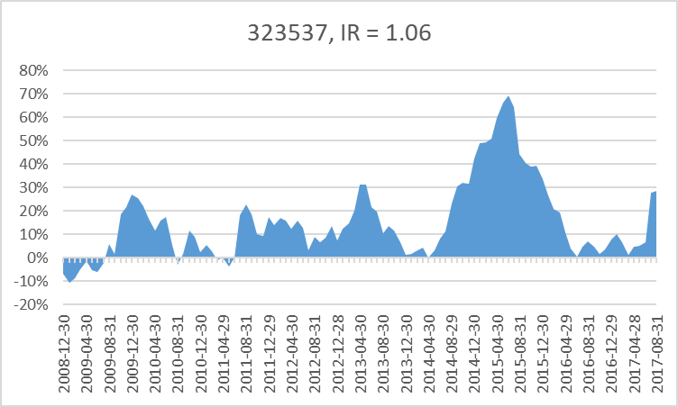
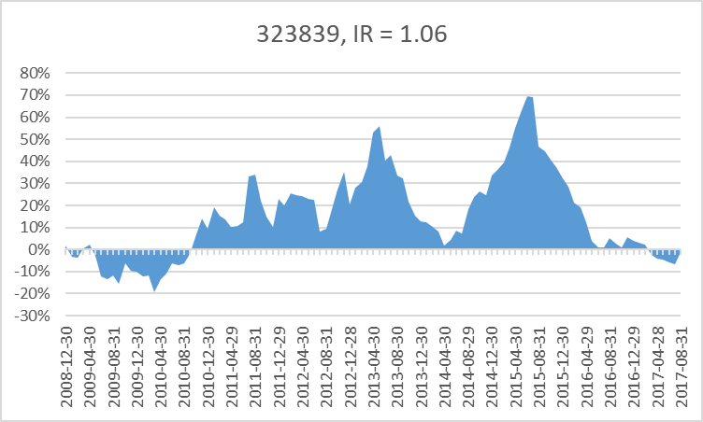
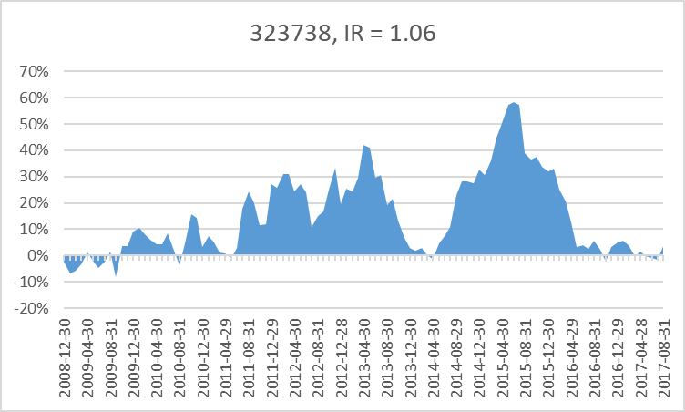
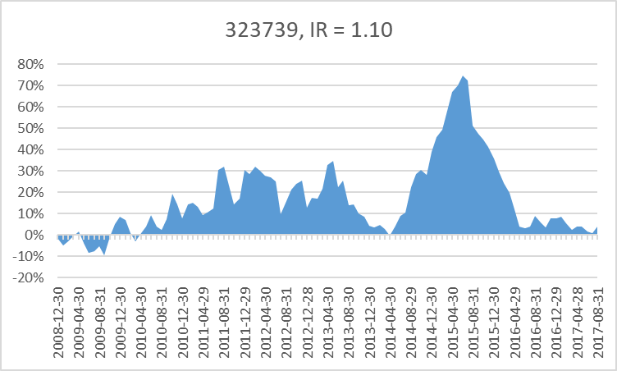
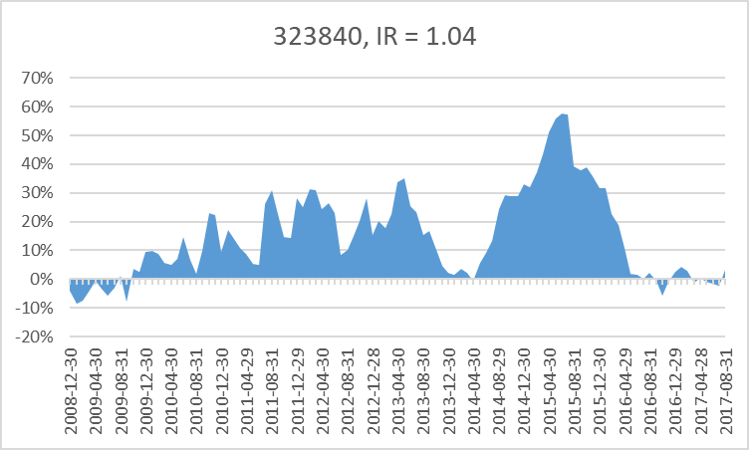
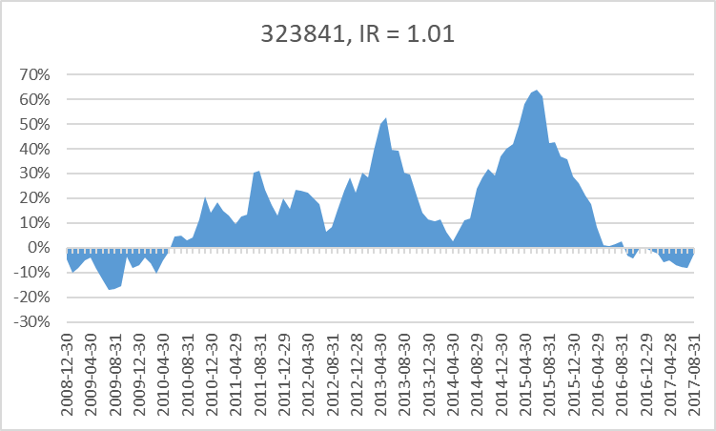
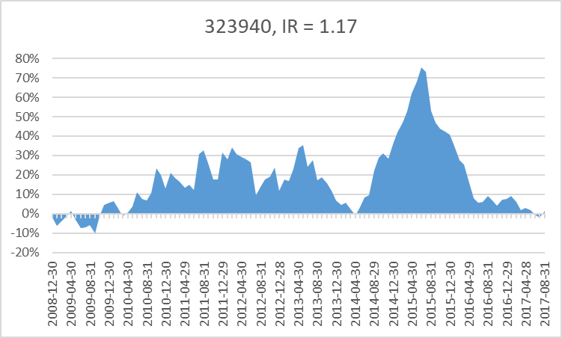
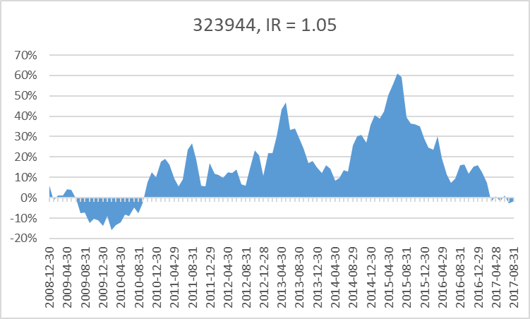
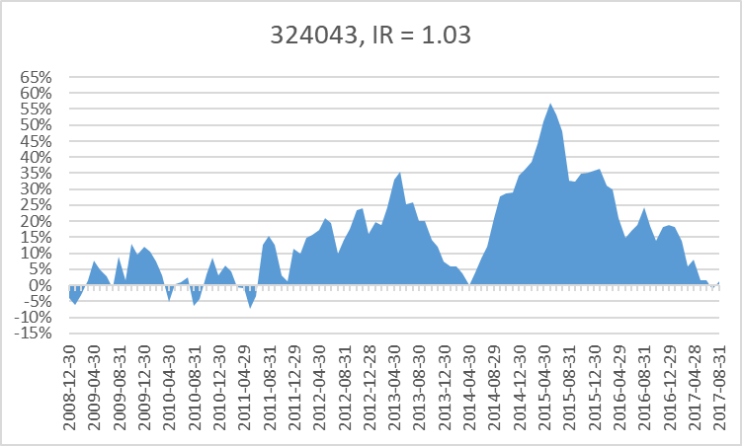
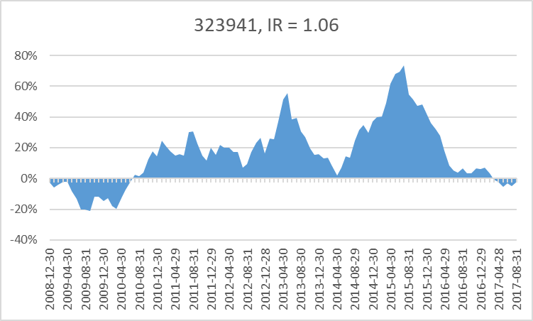
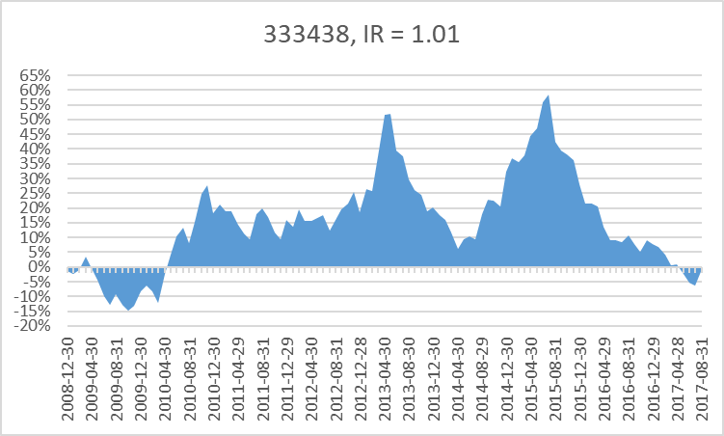
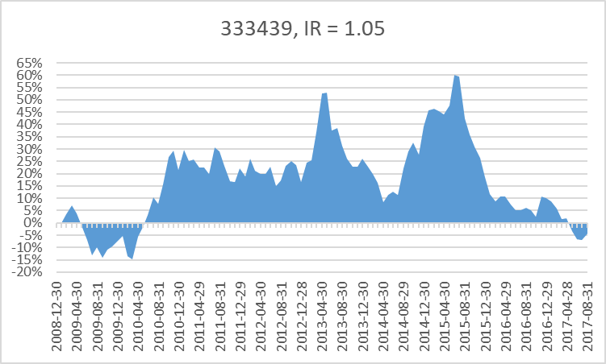
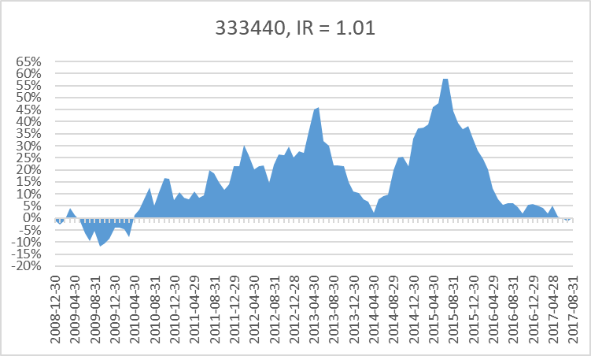
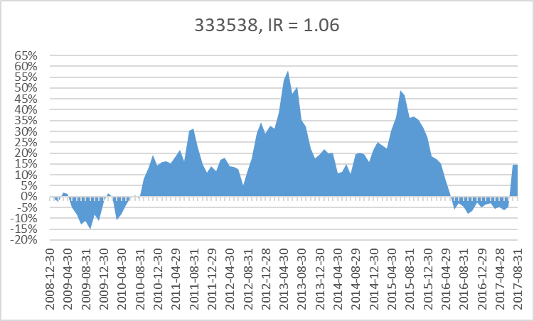
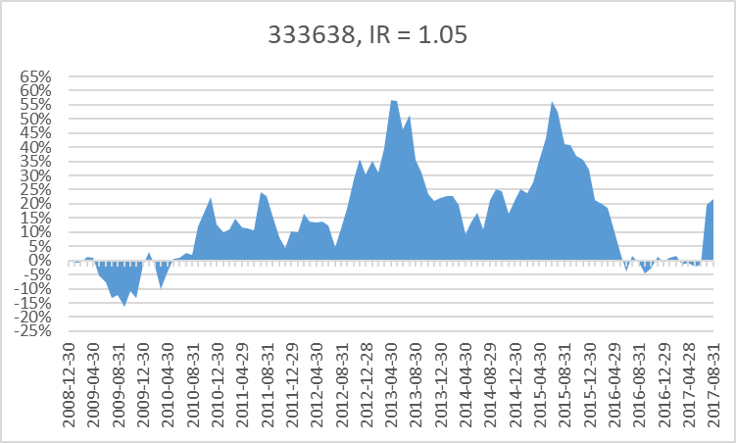
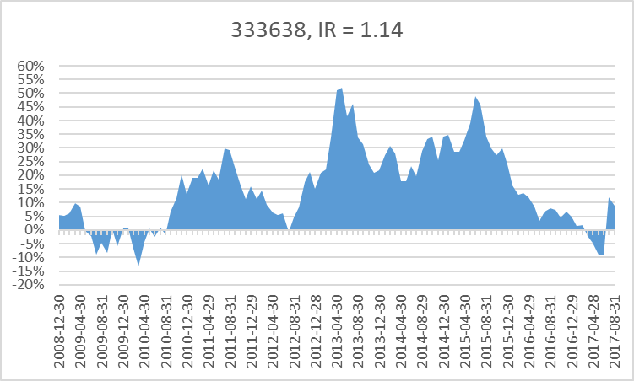
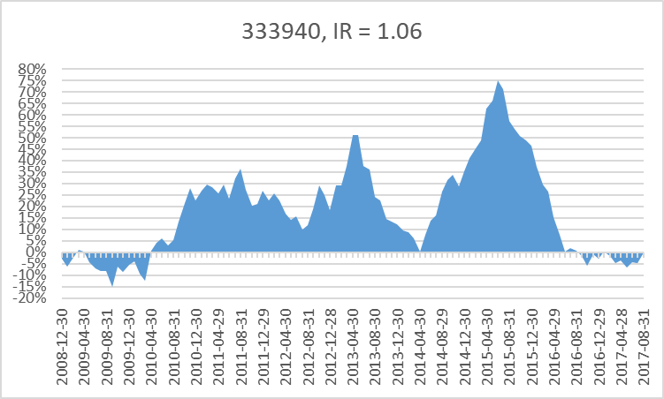
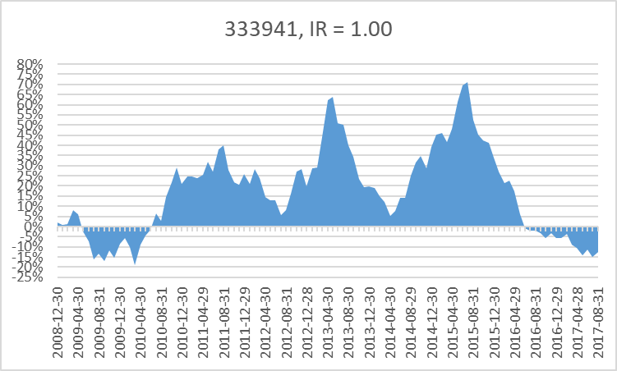
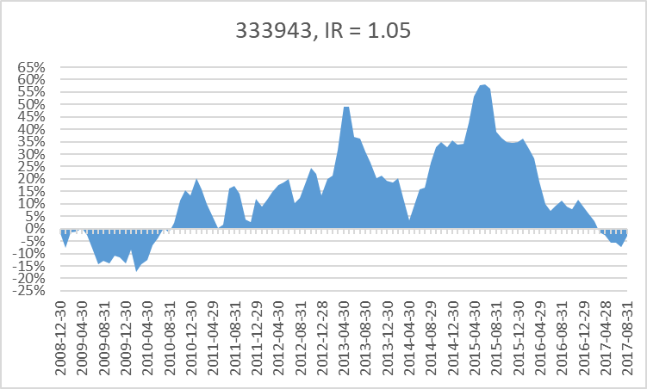
32 | raw_data['1/pbr']=raw_data['EQUITY']/raw_data['MARKET_CAP']
33 | raw_data['1/per']=raw_data['ADJ_NI_12M_FWD']/raw_data['MARKET_CAP']
34 | raw_data['div_yield']=raw_data['CASH_DIV_COM']/raw_data['MARKET_CAP']
35 | raw_data['roe']=raw_data['NI']/raw_data['EQUITY']
36 | raw_data['roa']=raw_data['NI']/raw_data['ASSET']
37 | raw_data['sales_cap']=raw_data['SALES']/raw_data['MARKET_CAP']
38 | raw_data['gpro_cap']=raw_data['GROSS_PROFIT']/raw_data['MARKET_CAP']
39 | raw_data['opro_cap']=raw_data['OPE_PROFIT']/raw_data['MARKET_CAP'] # 이놈 시총제한 있고 없고 차이 심한데
40 | raw_data['sales_cap_ttm']=raw_data['SALES_TTM']/raw_data['MARKET_CAP']
41 | raw_data['opro_cap_ttm']=raw_data['OPE_PROFIT_TTM']/raw_data['MARKET_CAP']
42 | raw_data['1/trd_value']=raw_data['MARKET_CAP'] /raw_data['TRD_VALUE_60D_MEAN']
43 | raw_data['1/vol'] = 1/raw_data['STD_52WEEK']
44 | raw_data['1/beta'] = 1/raw_data['BEDA_52WEEK_D']

